플레이디_홈페이지 메인
플레이디에서 개발/운영중인 "A-Square pro" 에 대한 분석

 | 1. 업무 자동화로 광고관리 리소스 단축 |  |  | 3. 지능화된 솔루션 활용을 통한 광고 최적화
 |  | - 맞춤 설정에 따른 자동 보고서 |  |  | - 분석 노하우 기반의 자동입찰
 |  | - 24시간 빈틈없는 모니터링 |  |  |  | 광고 효과 데이터 수집 => 광고 운영 효과분석 => 분석 기반 입찰 규칙 설정
 |  |  | URL 모니터링 |  | - A/B 데스트를 통한 교효율 소재 발굴
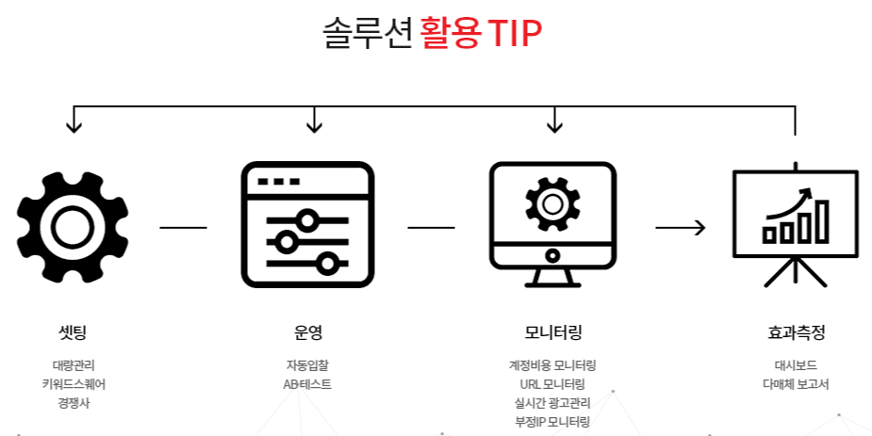
 |  |  | 중복 등록 키워드 모니터링 |  |  | 광고 문안 A/B 테스트
 |  |  | 실시간 광고 모니터링 |  |  | 연결 URL A/B 테스트
 |  |  | 계정 잔액 알림 |  | - 다양한 대량관리 기능으로 빠른 최적화
 |  |  |  |  |  | 일괄 다운로드 기능
 | 2. 고도화된 분석 시스템을 통한 인사이트 도출 |  |  |  |  | 대량 삭제 기능
 |  | - 다방면으로 분석된 보고서 |  |  |  | 대량 복사 기능
 |  |  | 매체 통합 분석 |  |  | 대량 등록 기능
 |  |  | 광고 영역 성과 분석 |  |  | 일괄 수정 기능
 |  |  | 시간/일간/월간 분석 |  |  | 입찰가 다운로드 기능
 |  |  | 기간 비교 분석
 |  |  | PC/M 성과 분석 | 4. 다매체 통합 관리를 통한 광고효과 향상
 |  | - 한눈에 보이는 다양한 대시보드 |  |  | - 효율적인 다매체 통합관리
 |  |  | 계정 요약 대시보드 |  |  | 네이버 + 카카오
 |  |  | 다매체 대시보드
 |  |  | 매체 대시보드
 |  |  | 로그분석 대시보드

플레이디_메뉴
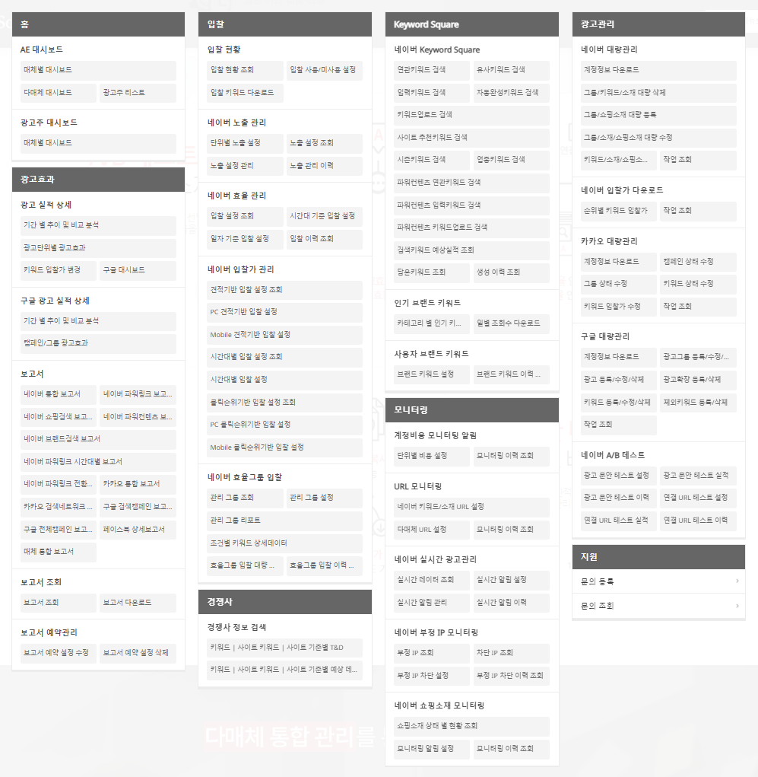
홈 |  |  | 입찰 |  |  | 경쟁사 |  |  | 모니터링 |  |  | 광고관리
 | AE 대시보드 |  |  | 입찰 현황 |  |  | 경쟁사 정보 검색 |  |  | 계정비용 모니터링 알림 |  |  | 네이버 대량관리
 |  | 매체별 대시보드 |  |  | 입찰 현황 조회 |  |  | 키워드|사이트 키워드|사이트 기준별 T&D |  |  | 단위별 비용 설정 |  |  | 계정정보 다운로드
 |  | 다매체 대시보드 |  |  | 입찰 사용/미사용 설정 |  |  | 키워드|사이트 키워드|사이트 기준별 예상 데 … |  |  | 모니터링 이력 조회 |  |  | 그룹/키워드/소재 대량 삭제
 |  | 광고주 리스트 |  |  | 입찰 키워드 다운로드 | Keyword Square |  |  |  | URL 모니터링 |  |  |  | 그룹/쇼핑소재 대량 등록
 | 광고주 대시보드 |  |  | 네이버 노출 관리 |  |  | 네이버 Keyword Square |  |  |  | 네이버 키워드/소재 URL 설정 |  |  | 그룹/소재/쇼핑소재 대량 수정
 |  | 매체별 대시보드 |  |  | 단위별 노출 설정 |  |  | 연관키워드 검색 |  |  | 다매체 URL 설정 |  |  | 키워드/소재/소핑소 …
광고효과 |  |  |  |  | 노출 설정 조회 |  |  | 유사키워드 검색 |  |  | 모니터링 이력 조회 |  |  | 작업 조회
 | 광고 실적 상세 |  |  |  | 노출 설정 관리 |  |  | 입력키워드 검색 |  | 네이버 실시간 광고관리 |  |  | 네이버 입찰가 다운로드
 |  | 기간 별 추이 및 비교 분석 |  |  | 노출 관리 이력 |  |  | 자동완성키워드 검색 |  |  | 실시간 데이터 조회 |  |  | 순위별 키워드 입찰가
 |  | 광고 단위별 광고효과 |  | 네이버 효율 관리 |  |  |  | 키워드업로드 검색 |  |  | 실시간 알림 설정 |  |  | 작업 조회
 |  | 키워드 입찰가 변경 |  |  | 입찰 설정 조회 |  |  | 사이트 추천키워드 검색 |  |  | 실시간 알림 관리 |  | 카카오 대량관리
 |  | 구글 대시보드 |  |  | 시간대 기준 입찰 설정 |  |  | 시즌키워드 검색 |  |  | 실시간 알림 이력 |  |  | 계정정보 다운로드
 | 구글 광고 실적 상세 |  |  |  | 일자 기준 입찰 설정 |  |  | 업종키워드 검색 |  | 네이버 부정 IP 모니터링 |  |  |  | 캠페인 상태 수정
 |  | 기간 별 추이 및 비교 분석 |  |  | 입찰 이력 조회 |  |  | 파워컨텐츠 연관키워드 검색 |  |  | 부정 IP 조회 |  |  | 그룹 상태 수정
 |  | 캠페인/그룹 광고효과 |  | 네이버 입찰가 관리 |  |  |  | 파워컨텐츠 입력키워드 검색 |  |  | 차단 IP 조회 |  |  | 키워드 상태 수정
 | 보고서 |  |  |  | 견적기반 입찰 설정 조회 |  |  | 파워컨텐츠 키워드업로드 검색 |  |  | 부정 IP 차단 설정 |  |  | 키워드 입찰가 수정
 |  | 네이버 통합 보고서 |  |  | PC 견적기반 입찰 설정 |  |  | 검색키워드 예상실적 조회 |  |  | 부정 IP 차단 이력 조회 |  |  | 작업 조회
 |  | 네이버 파워링크 보고서 |  |  | Mobile 견적기반 입찰 설정 |  |  | 담은키워드 조회 |  | 네이버 쇼핑소재 모니터링 |  |  | 구글 대량관리
 |  | 네이버 쇼핑검색 보고서 |  |  | 시간대별 입찰 설정 조회 |  |  | 생성 이력 조회 |  |  | 소핑소재 상태 별 현황 조회 |  |  | 계정정보 다운로드
 |  | 네이버 파워컨텐츠 보고서 |  |  | 시간대별 입찰 설정 |  | 인기 브랜드 키워드 |  |  |  | 모니터링 알림 설정 |  |  | 광고그룹 등록/수정/삭제
 |  | 네이버 브랜드검색 보고서 |  |  | 클릭순위기반 입찰 설정 조회 |  |  | 카테고리 별 인기 키 … |  |  | 모니터링 이력 조회 |  |  | 광고 등록/수정/삭제
 |  | 네이버 파워링크 시간대별 보고서 |  |  | PC 클릭순위기반 입찰 설정 |  |  | 일별 조회수 다운로드 |  |  |  |  |  | 광고확장 등록/삭제
 |  | 네이버 파워링크 전환 보고서 |  |  | Mobile 클릭순위기반 입찰 설정 |  | 사용자 브랜드 키워드 |  |  |  |  |  |  | 키워드 등록/수정/삭제
 |  | 카카오 통합 보고서 |  | 네이버 효율그룹 입찰 |  |  |  | 브랜드 키워드 설정 |  |  |  |  |  | 제외키워드 등록/삭제
 |  | 카카오 검색네트워크 보고서 |  |  | 관리 그룹 조회 |  |  | 브랜드 키워드 이력 … |  |  |  |  |  | 작업 조회
 |  | 구글 검색캠페인 보고서 |  |  | 관리 그룹 설정 |  |  |  |  |  |  |  | 네이버 A/B 테스트
 |  | 구글 전체캠페인 보고서 |  |  | 관리 그룹 리포트 |  |  |  |  |  |  |  |  | 광고 문안 테스트 설정
 |  | 페이스북 상세보고서 |  |  | 조건별 키워드 상세데이터 |  |  |  |  |  |  |  |  | 광고 문안 테스트 실적
 |  | 매체 통합 보고서 |  |  | 효율그룹 입찰 대량 … |  |  |  |  |  |  |  |  | 광고 문안 테스트 이력
 | 보고서 조회 |  |  |  | 효율그룹 입찰 이력 … |  |  |  |  |  |  |  |  | 연결 URL 테스트 설정
 |  | 보고서 조회 |  |  |  |  |  |  |  |  |  |  |  | 연결 URL 테스트 실적
 |  | 보고서 다운로드 |  |  |  |  |  |  |  |  |  |  |  | 연결 URL 테스트 이력
 | 보고서 예약관리
 |  | 보고서 예약 설정 수정
 |  | 보고서 예약 설정 삭제

